B-Klasse
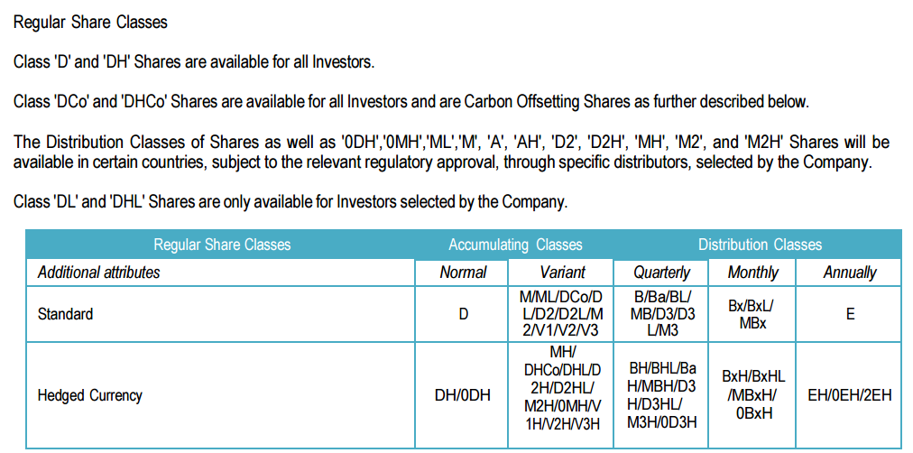

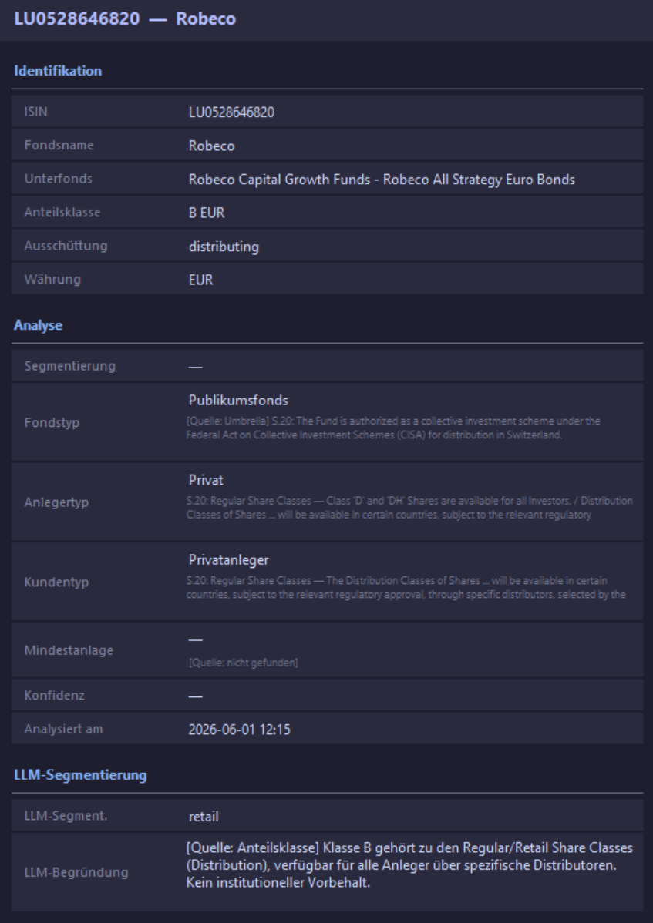

Referenziert auf D- statt auf B-Klasse, ist aber irgendwie korrekt.

C-Klasse
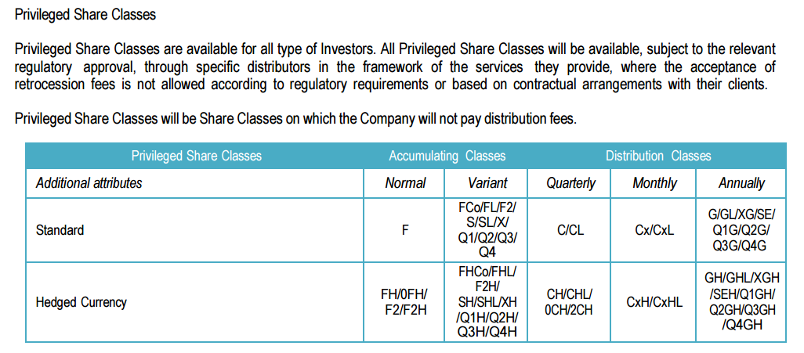

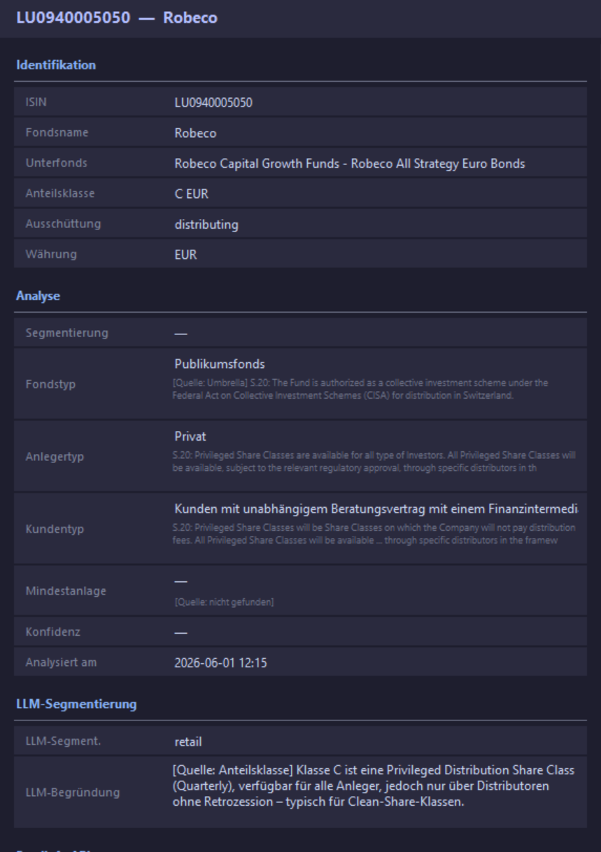

Interpretation auf Beratungsvertrag beschränkt.

D-Klasse
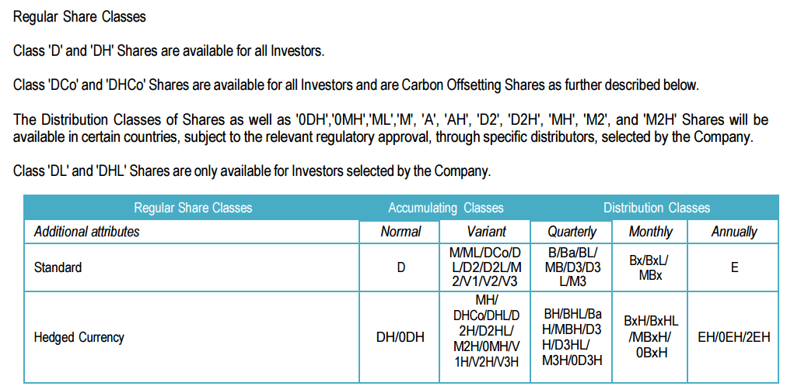

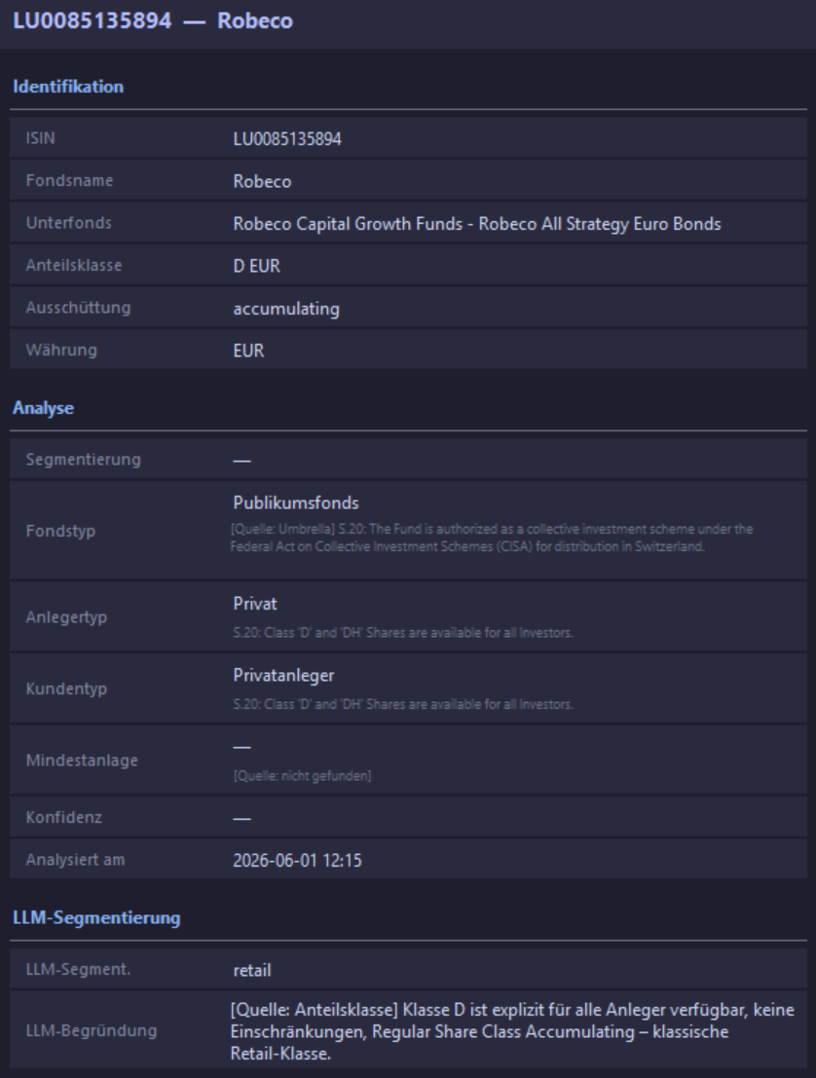

F-Klasse
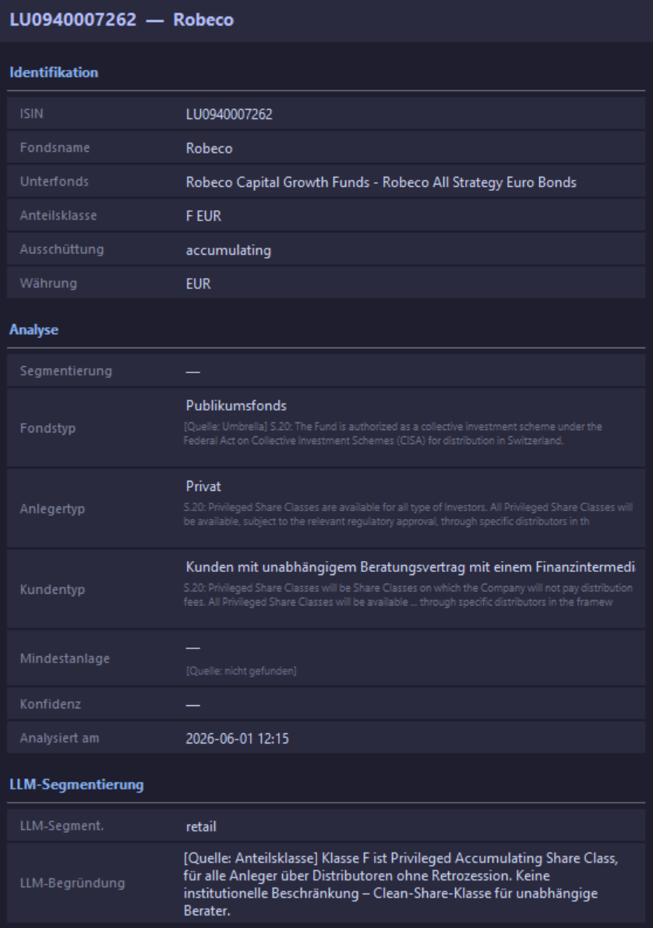

Korrekt bis auf Einschränkung auf Distributoren ohne Retrozession.

I-Klasse
